상품제안서
종이썬캡 (풀컬러 인쇄) | 상품코드: F09352

 |  |  |  |  |  |  | 02-412-0044 | www.easy1.co.kr
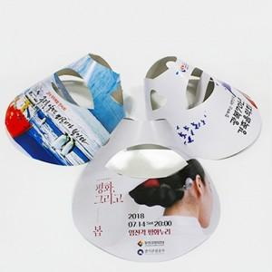

【상세/제작정보】 | 코팅 희망시 별도문의(유광/무광) -추가 없는경우 기본 종이재질의 썬캡입니다.

【인쇄/포장옵션】 | 풀칼라 / 포장불가능

【공급단가】 | 수량 | 1,000~ | 2,000~ | 3,000~ | 5,000~ | 10,000~
*VAT별도 | 단가 | 310원 | 300원 | 290원 | 280원 | 270원

【상품 URL】 | https://dev.easy1.co.kr:443/src/goods_detail.php?gdno=9352

